Planilha2
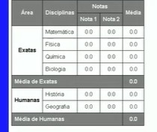
Area | Disciplinas | Notas |  | Média
 |  | nota 1 | Nota 2
Exatas | Matemática | 0 | 0 | 0
 | Fisica | 0 | 0 | 0
 | Quimica | 0 | 0 | 0
 | Biologia | 0 | 0 | 0
Média de Exatas |  |  |  | 0
Humanas | História | 0 | 0 | 0
 | Geográfia | 0 | 0 | 0
Média de Humanas |  |  |  | 0

